מילות מפתח
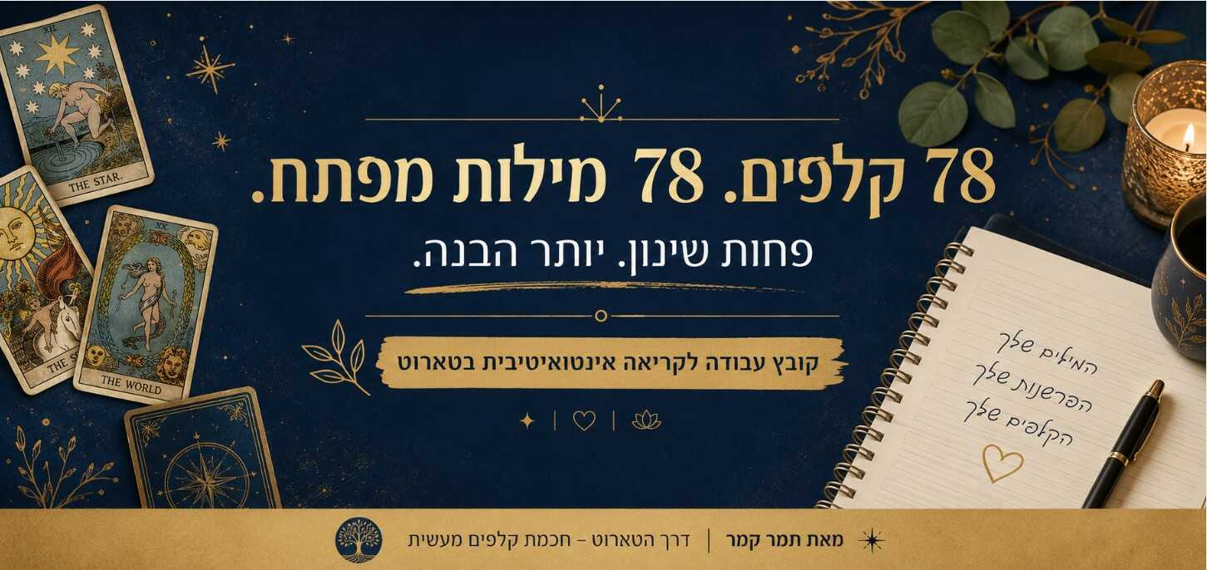
 | נקודת פתיחה לקריאה אינטואיטיבית בטארוט אם יש דבר אחד שלמדתי לאורך השנים, הוא שטארוט לא באמת נלמד דרך שינון. אפשר לזכור בעל פה עשרות פירושים לכל קלף, ובכל זאת להיתקע מול פריסה. ואפשר לזכור רק רעיון אחד קטן – ופתאום לקבל מסר מדויק, ברור ומרגש. לכן יצרתי עבורך את הרשימה הזו. לא תמצאי כאן פירושים ארוכים, הגדרות מסובכות או "תשובות נכונות". במקום זאת, בחרתי לכל קלף מילת מפתח אחת בלבד, מילה שמייצגת את הלב שלו, את הרעיון המרכזי שעומד מאחוריו. המטרה של מילות המפתח אינה להחליף את הלימוד, אלא לפתוח את החשיבה. אני ממליצה להדפיס את הקובץ, לעבוד איתו במהלך הקריאות ולהוסיף ליד כל קלף מילים, רעיונות ותובנות משלך. עם הזמן תגלי שהמילים האישיות שאת יוצרת מתוך הניסיון, התחושות והמפגש שלך עם הקלפים, הופכות לכלי העוצמתי ביותר בארגז הכלים שלך. כי בסופו של דבר, הקריאות הטובות ביותר לא נולדות מהיכולת לדקלם ספר. הן נולדות מהרגע שבו הקלפים מתחילים לדבר בשפה שלך. תמר קמר דרך הטארוט – חכמת קלפים מעשית
 | מס. קלף | שם הקלף | מילת הפתיחה שלי | המילים שלך
 |  | הארקנה הגדולה
 | 1 | השוטה | התחלה
 | 2 | הקוסם | פוטנציאל
 | 3 | הכהנת הגדולה | ידיעה
 | 4 | הקיסרית | שפע
 | 5 | הקיסר | סדר
 | 6 | הכהן הגדול | מסורת
 | 7 | האוהבים | בחירה מודעת
 | 8 | המרכבה | מיקוד
 | 9 | עוצמה | עוצמה פנימית
 | 10 | הנזיר | חיפוש
 | 11 | גלגל המזל | שינוי
 | 12 | צדק | הוגנות
 | 13 | האיש התלוי | פרספקטיבה
 | 14 | המוות | טרנספורמציה
 | 15 | מיזוג | הרמוניה
 | 16 | השטן | כבלים
 | 17 | המגדל | יסודות רעועים
 | 18 | הכוכב | תקווה
 | 19 | הירח | אי וודאות
 | 20 | השמש | שמחה
 | 21 | יום הדין | התעוררות
 | 22 | העולם | השלמה

 |  | סדרת המטות
 | 23 | אס המטות | השראה
 | 24 | שני מטות | תכנון
 | 25 | שלושה מטות | התרחבות
 | 26 | ארבעה מטות | חגיגה
 | 27 | חמישה מטות | מאבק
 | 28 | שישה מטות | הכרה
 | 29 | שבעה מטות | עמידה על עקרונות
 | 30 | שמונה מטות | תנועה מהירה
 | 31 | תשעה מטות | התמדה
 | 32 | עשרה מטות | עומס
 | 33 | נסיך המטות | התלהבות
 | 34 | אביר המטות | פעולה
 | 35 | מלכת המטות | ביטחון
 | 36 | מלך המטות | חזון

 |  | סדרת הגביעים
 | 37 | אס הגביעים | רגש
 | 38 | שני גביעים | חיבור
 | 39 | שלושה גביעים | שותפות
 | 40 | ארבעה גביעים | פספוס
 | 41 | חמישה גביעים | אובדן
 | 42 | שישה גביעים | זיכרון
 | 43 | שבעה גביעים | אפשרויות
 | 44 | שמונה גביעים | עזיבה
 | 45 | תשעה גביעים | סיפוק
 | 46 | עשרה גביעים | אושר
 | 47 | נסיך הגביעים | רגישות
 | 48 | אביר הגביעים | רומנטיקה
 | 49 | מלכת הגביעים | אמפתיה
 | 50 | מלך הגביעים | בגרות

 |  | סדרת החרבות
 | 51 | אס החרבות | בהירות
 | 52 | שתי חרבות | התלבטות
 | 53 | שלוש חרבות | פגיעה
 | 54 | ארבע חרבות | מנוחה
 | 55 | חמש חרבות | מחיר
 | 56 | שש חרבות | מעבר
 | 57 | שבע חרבות | תחכום
 | 58 | שמונה חרבות | מגבלה
 | 59 | תשע חרבות | דאגה
 | 60 | עשר חרבות | סוף
 | 61 | נסיך החרבות | סקרנות
 | 62 | אביר החרבות | נחישות
 | 63 | מלכת החרבות | אמת
 | 64 | מלך החרבות | היגיון

 |  | סדרת המטבעות
 | 65 | אס המטבעות | הזדמנות
 | 66 | שני מטבעות | התלבטות מדומה
 | 67 | שלושה מטבעות | שיתוף
 | 68 | ארבעה מטבעות | אחיזה
 | 69 | חמישה מטבעות | מחסור
 | 70 | שישה מטבעות | נתינה
 | 71 | שבעה מטבעות | סבלנות
 | 72 | שמונה מטבעות | השקעה
 | 73 | תשעה מטבעות | עצמאות
 | 74 | עשרה מטבעות | שפע
 | 75 | נסיך המטבעות | למידה
 | 76 | אביר המטבעות | עקביות
 | 77 | מלכת המטבעות | טיפוח
 | 78 | מלך המטבעות | יציבות

